Sheet1
Projeto: | Safe Route
Grupo | Grupo 7
Analista: | Lucas Matheus Araujo Sá
Data : | 2021-05-28
Versão: | 00.00.001

Caso de Teste: | Funcionalidade de login da usuaria

Pré-Requisitos: Startar a api

 |  |  |  |  |  |  |  | Deve ter ou Print ou Log de Evidência
Id do TC | Cenário | Condição/Iteração com sistema | Massa de Teste | Esperado / Valor esperado | Print Screen da Tela Esperada | Status – Desenvolvimento | Status – Qualidade | PrintScreen Evidência | URL do Log de Evidência
Id1 | Senha ou email invalidos | Inserir senha ou email invalidos ou deixar campos em branco | Email: emailInvalido@gmail.com. Senha:admin123 | Mensagem de Erro "Email ou senha invalidos" |  | OK | OK | N/A
Id2 | senha ou email validos | inserir senha e email validos | Email: maria@gmail.com. Senha:mh123456 | O sistema devera logar com sucesso e redirecionar o usuario para a home do sistema safe route |  | OK | OK | N/A
Id3 | Logar com conta com analise pendente | Logar com dados de conta existente porem em estado de analise. | Email: maria@gmail.com. Senha:mh123456 | O sistema deve printar um alert dizendo "Os dados de sua conta ainda estao no processo de validacao, enviaremos um email assim que for concluido" | 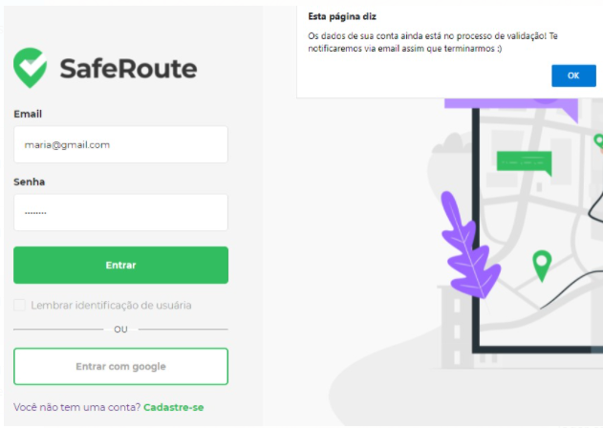 | OK | OK | N/A
Id4 | Logar com conta existente e cadastrada porem desativada | inserir senha e email validos | Email: maria@gmail.com. Senha:mh123456 | O sistema deve printar um alert dizendo "Ola sua conta foi desativada anteriormente deseja reativa-la? Opcoes: Ok - Cancelar" | 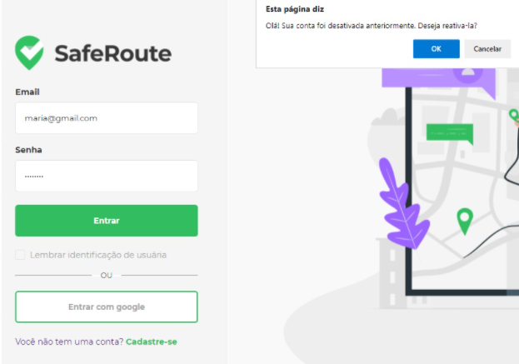 | OK | OK | N/A
Id4.1 | Apos a mensagem de conta inativa clicar na opcao: Cancelar | inserir senha e email validos | Email: maria@gmail.com. Senha:mh123456 | O sistema deve printar um alert dizendo "Ok! Nao reativaremos a sua conta ! Esperamos encontra-lo em breve" | 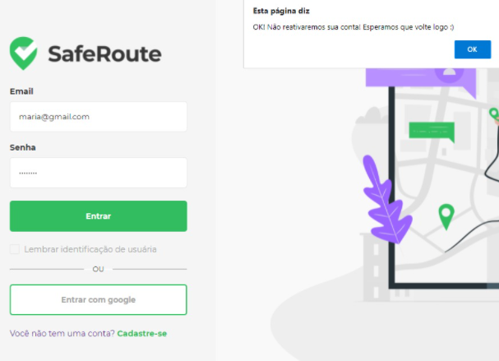 | OK | OK | N/A
Id4.2 | Apos a mensagem de conta inativa clicar na opcao: Ok | inserir senha e email validos | Email: maria@gmail.com. Senha:mh123456 | O sistema devera logar com sucesso e redirecionar o usuario para a home do sistema safe route | 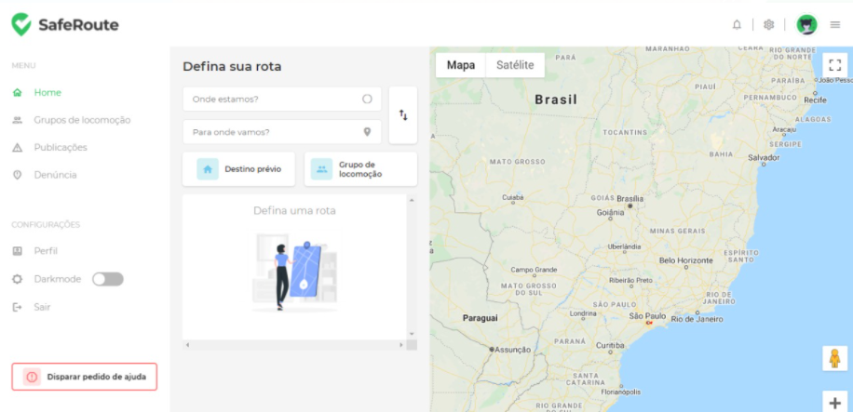 | OK | OK | N/A

Tester: | Lucas Matheus Araujo Sá
Data de homologação: | 2021-05-28

